Sheet1
nama : Kharisma Devi Fitriani
NIM : G.231.20.0094
UAS Praktikum Fuzzy AHP

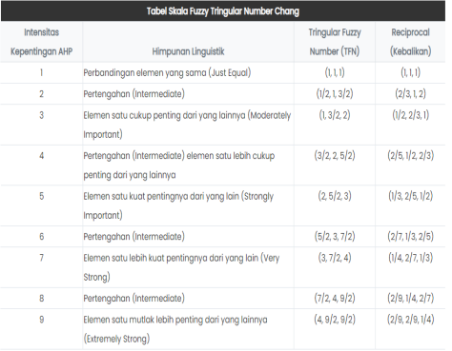
 | kriteria | sub kriteria
C1 | ukuran tanaman | <20 cm
 |  | 21-40 cm
 |  | 41 - 60 cm
 |  | 61-80 cm
 |  | >80
C2 | daya tahan | lemah
 |  | sedang
 |  | kuat
C3 | pencahayaan | cahaya kuat
 |  | cahaya sedang
 |  | cahaya terbatas
C4 | harga | <Rp.50.000
 |  | Rp.51.000 - Rp.151.000
 |  | Rp.151 - Rp.300.000
 |  | Rp.301.000 - Rp.500.000
 |  | >Rp.500.000

matriks perbandingan
 | C1 | C2 | C3 | C4
C1 | 1 | 5 | 2 | 3
C2 | 0 | 1 | 3 | 7
C3 | 0 | 0 | 1 | 3
C4 | 0 | 0 | 0 | 1

KONVERSI NILAI PERBANDINGAN ANTAR KRITERIA KE MATRIKS BERPASANGAN FUZZY
 | C1 |  |  | C2 |  |  | C3 |  |  | C4
 | l | m | u | l | m | u | l | m | u | l | m | u
C1 | 1 | 1 | 1 | 2 | 2.5 | 3 | 0.5 | 1 | 1.5 | 1 | 1.5 | 2
C2 | 0.333 | 0.4 | 0.5 | 1 | 1 | 1 | 1 | 1.5 | 2 | 3 | 3.5 | 4
C3 | 0.667 | 1 | 2 | 0.5 | 0.667 | 1 | 1 | 1 | 1 | 1 | 1.5 | 2
C4 | 0.5 | 0.667 | 1 | 0.25 | 0.286 | 0.333 | 0.5 | 0.667 | 1 | 1 | 1 | 1

MEAN GEOMETRI UNTUK MASING - MASING KRITERIA
 | C1 |  |  | C2 |  |  | C3 |  |  | C4
 | l | m | u | l | m | u | l | m | u | l | m | u
C1 | 1 | 1 | 1 | 0.333 | 0.4 | 0.5 | 0.667 | 1 | 2 | 0.5 | 0.667 | 1
C2 | 2 | 2.5 | 3 | 1 | 1 | 1 | 0.5 | 0.667 | 1 | 0.25 | 0.286 | 0.333
C3 | 0.5 | 1 | 1.5 | 1 | 1.5 | 2 | 1 | 1 | 1 | 0.5 | 0.667 | 1
C4 | 1 | 1.5 | 2 | 3 | 3.5 | 4 | 1 | 1.5 | 2 | 1 | 1 | 1

 | FUZZY TRINGULAR NUMBER |  |  | SINTESIS FUZZY |  |  | BOBOT VECTOR | NORMALISASI
 | l | m | u | l | m | u | Nilai | Min | Nilai
C1 | 4.5 | 6 | 7.5 | 0.185 | 0.313 | 0.492 | 0.929,1,1 | 0.929 | 0.482
C2 | 5.333 | 6.4 | 7.5 | 0.219 | 0.334 | 0.492 | 1,1,1 | 1 | 0.518
C3 | 3.167 | 4.167 | 6 | 0.13 | 0.217 | 0.393 | 0,0.598,1 | 0 | 0
C4 | 2.25 | 2.62 | 3.333 | 0.092 | 0.137 | 0.219 | 0,0,0.527 | 0 | 0
Total | 15.25 | 19.187 | 24.333

alternatif
A1 | bambu cina
A2 | bambu kuning
A3 | kaktus minima blue
A4 | oxalis (kupu kupu)

Matriks pembobotan masing-masing alternatif
alternatif | C1 | C2 | C3 | C4
A1 | 3 | 3 | 2 | 2
A2 | 5 | 3 | 2 | 2
A3 | 1 | 1 | 3 | 1
A4 | 2 | 1 | 3 | 1

PERHITUNGAN BOBOT NILAI KRITERIA DARI MASING-MASING ALTERNATIF
 | C1 | C2 | C3 | C4 | Nilai
A1 | 1.446 | 1.554 | 0 | 0 | 3
A2 | 2.41 | 1.554 | 0 | 0 | 3.964
A3 | 0.482 | 0.518 | 0 | 0 | 1
A4 | 0.964 | 0.518 | 0 | 0 | 1.482

URUTAN RANKING ALTERNATIF
Kode | Alternatif | Rangking
A1 | bambu cina | 2
A2 | bambu kuning | 1
A3 | kaktus minima blue | 4
A4 | oxalis (kupu kupu) | 3

kesimpulan:
jenis tanaman hias yang memiliki kualitas terbaik berdasarkan alternatif diatas yaitu : bambu kuning

